Planilha1
Módulos padronizados |  |  |  |  |  |  |  |  |  |  | Backlash para engrenagens cilindricas
Série 1 |  |  |  |  |  |  |  |  |  |  | Dist. Entre centros (mm) |  | Módulo
0.1 | 0.12 | 0.16 | 0.2 | 0.25 | 0.3 | 0.4 | 0.6 | 0.7 | 0.8 |  |  |  | de | até (inclusive) | de | até (inclusive) | de | até (inclusive) | de | até (inclusive) | de | até (inclusive)
0.9 | 1 | 1.25 | 1.5 | 2 | 2.5 | 3 | 4 | 5 | 6 |  |  |  | 50 | 12 | 12 | 7 | 7 | 4 | 4 | 2.5 | 2.5 | 1.25
8 | 10 | 12 | 16 | 20 | 25 | 32 | 40 | 50 | 60 |  | 0 | 127 |  |  |  |  |  |  |  |  | 0.127 | 0.381
 |  |  |  |  |  |  |  |  |  |  | 127 | 254 |  |  |  |  |  |  | 0.254 | 0.508 | 0.254 | 0.508
Série 2 |  |  |  |  |  |  |  |  |  |  | 254 | 508 |  |  |  |  | 0.508 | 1.016 | 0.381 | 0.635 | 0.254 | 0.508
0.11 | 0.14 | 0.18 | 0.22 | 0.28 | 0.35 | 0.45 | 0.55 | 0.65 | 0.75 | 0.85 | 508 | 762 | 0.762 | 1.270 | 0.762 | 1.016 | 0.635 | 0.889 | 0.508 | 0.762
0.95 | 1.125 | 1.375 | 1.75 | 2.25 | 2.75 | 3.5 | 4.5 | 5.5 | 7 | 9 | 762 | 1016 | 1.016 | 1.524 | 0.889 | 1.143 | 0.762 | 1.016 | 0.635 | 0.889
11 | 14 | 18 | 22 | 28 | 36 | 45 | 55 | 70 |  |  | 1016 | 1270 | 1.270 | 1.778 | 1.016 | 1.651 | 0.889 | 1.270 | 0.762 | 1.016
 |  |  |  |  |  |  |  |  |  |  | 1270 | 2032 | 1.524 | 2.032 | 1.143 | 1.397 | 1.016 | 1.524
 |  |  |  |  |  |  |  |  |  |  | 2032 | 2540 | 1.854 | 2.413 | 1.270 | 2.032
 |  |  |  |  |  |  |  |  |  |  | 2540 | 3048 | 2.032 | 2.794

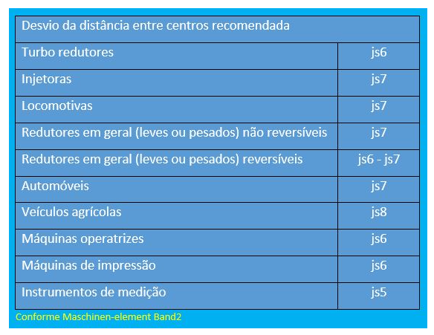
 |  |  |  |  |  |  |  |  |  |  |  |  | Desvio da distância entre centros recomendada
 |  |  |  |  |  |  |  |  |  |  |  |  | Turbo redutores |  |  |  |  |  |  | js6
 |  |  |  |  |  |  |  |  |  |  |  |  | Injetoras |  |  |  |  |  |  | js7
 |  |  |  |  |  |  |  |  |  |  |  |  | Locomotivas |  |  |  |  |  |  | js7
 |  |  |  |  |  |  |  |  |  |  |  |  | Redutores em geral (leves ou pesados) não reversíveis |  |  |  |  |  |  | js7
 |  |  |  |  |  |  |  |  |  |  |  |  | Redutores em geral (leves ou pesados) reversíveis |  |  |  |  |  |  | js6 - js7
 |  |  |  |  |  |  |  |  |  |  |  |  | Automóveis |  |  |  |  |  |  | js7
 |  |  |  |  |  |  |  |  |  |  |  |  | Veículos agrícolas |  |  |  |  |  |  | js8
 |  |  |  |  |  |  |  |  |  |  |  |  | Máquinas operatrizes |  |  |  |  |  |  | js6
 |  |  |  |  |  |  |  |  |  |  |  |  | Máquinas de impressão |  |  |  |  |  |  | js6
 |  |  |  |  |  |  |  |  |  |  |  |  | Instrumentos de medição |  |  |  |  |  |  | js5

Planilha2
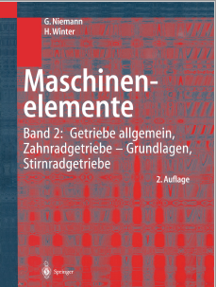
 |  |  |  |  |  |  |  |  |  |  |  |  |  | i = 8
 |  |  |  |  |  |  |  |  |  |  |  |  |  | de | até
 |  |  |  |  |  |  |  |  |  |  |  |  |  | 22 | 45
 |  |  |  |  |  |  |  |  |  |  |  |  |  | 20 | 35
 |  |  |  |  |  |  |  |  |  |  |  |  |  | 18 | 30
 |  |  |  |  |  |  |  |  |  |  |  |  |  | 16 | 26
Placa 22.1 / 8. Números usuais de dentes do pinhão zl "faixa inferior para velocidades n <1000 min-1, faixa superior |  |  |  |  |  |  |  |  |  |  |  |  |  | 14 | 22
para n> 3.000 rpm
incluindo 1 2 4 8
temperado ou endurecido
contra remunerado até 230 HB 32 ... 60 29 ... 55 25 ... 50 22 ... 45
mais de 300 HB 30 ... 50 27 ... 45 23 ... 40 20 ... 35
Ferro fundido cinzento 26 ... 45 23 ... .40 21 ... 35 18 ... 30 | Quantidade de dentes recomendados
nitretado 24 ... 40 21 ... 35 19 ... 31 16 ... 26 | Material | Redução = Z2/Z1
cementado 21 ... 32 19 ... 29 16 ... 25 14 ... 22 |  | i = 1 |  | i = 2 |  | i = 3 |  | i = 4 |  | i = 5 |  | i = 6
z = 12 praticamente o menor número de dentes para transmissão de energia (número de dentes opostos: 2: 23) |  | de | até | de | até | de | até | de | até | de | até | de | até
z = 7 menor número de dentes para transmissão de movimento com perfil de referência de acordo com DIN 867, dentes retos | Temperado até 230 HB | 32 | 60 | 29 | 55 | 27 | 53 | 25 | 50 | 24 | 49 | 23 | 48
z = 5 menor número de dentes para transmissão de movimento com perfil de referência de acordo com DIN 58400 (engenharia de precisão), | Temperado acima de 300 HB | 30 | 50 | 27 | 45 | 25 | 43 | 23 | 40 | 22 | 39 | 21 | 38
Dentes retos | Ferro fundido GGG | 26 | 45 | 23 | 40 | 22 | 38 | 21 | 35 | 20 | 34 | 19 | 33
z = 1 ... 4 para transmissão de movimento possível com engrenagens graduadas ou engrenagens helicoidais, e "" <1 | Nitretado | 24 | 40 | 21 | 35 | 20 | 33 | 19 | 31 | 18 | 30 | 17 | 29
[22.5.3 / 15, 17] | Cementado e temperado | 21 | 32 | 19 | 29 | 18 | 27 | 16 | 25 | 15 | 24 | 14 | 23
a Com relação de engrenagem para velocidade lenta: relação de engrenagem u = relação de engrenagem i | Adotar os valores menores para rotações abaixo de 1000 rpm e os valores maiores para rotações acima
 | de 3000 rpm.
 | Conforme Maschinen-element Band2

Planilha3
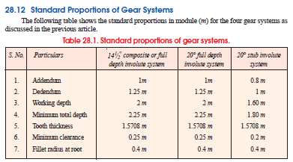
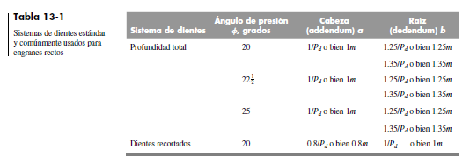
Annex A
(informative)
Basic rack recommendations for various applications
A.1 Application of basic rack forms
Alternative basic rack tooth profiles may be used based on application requirements
— Standard basic rack tooth profile type A is recommended for gears transmitting high torques.
— Basic rack tooth profile types B and C are recommended for normal service. Type C may be applied for
manufacturing with some standard hobs.
— Basic rack tooth profile type D is equivalent to a full radius form for the fillet. The enlarged dedendum,
hfP = 1,4 m, with the associated fillet radii, rfP = 0,39 m, permits the finishing tool to work without interference,
while maintaining the maximum fillet radius. This profile is recommended for high-precision gears transmitting

high torques and consequently with tooth flanks finished by grinding or shaving. Care should be taken to avoid
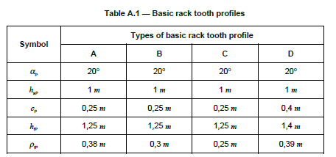
creating notches in the fillet during finishing, which would create stress concentrations.
Characteristics of the basic rack tooth profile types are given in table A.1.
Table A.1 — Basic rack tooth profiles
Types of basic rack tooth profile
A B C D
aP 20° 20° 20° 20°
haP 1 m 1 m 1 m 1 m
cP 0,25 m 0,25 m 0,25 m 0,4 m
hfP 1,25 m 1,25 m 1,25 m 1,4 m
rfP 0,38 m 0,3 m 0,25 m 0,39 m
A.2 Basic rack tooth profiles with undercut
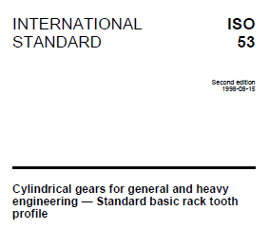
A basic rack tooth profile with a chosen undercut, UFP, and angle of undercut, aFP, is used for gears cut by a
protuberance tool and finished by grinding or shaving, see figure A.1. The specific values of UFP and aFP depend on
influences such as the method of manufacturing, which are not specified in this International Standard.
Symbol
Copyright International Organization for Standardization
Provided by IHS under license with ISO
No reproduction or networking permitted without license from IHS Not for Resale
--`,,`,-`-`,,`,,`,`,,`---
www.bzfxw.com

Planilha4
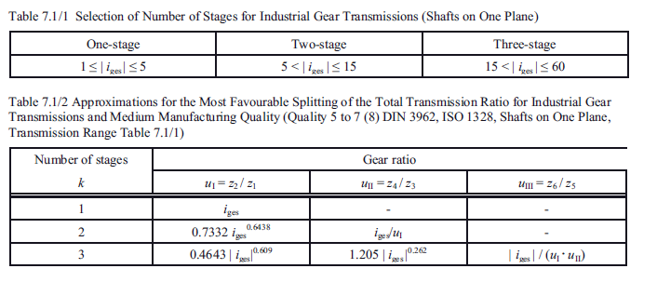
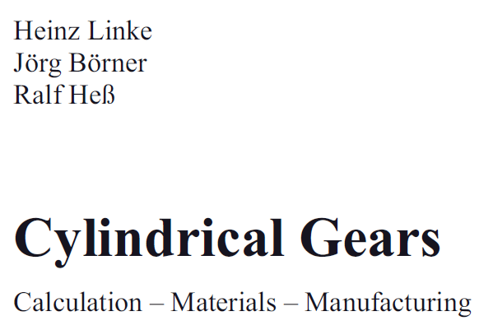
 |  |  | Número de estágios | Divisão de uma redução total
$$i_{1}={Z_{2}}/{Z_{1}}$$
$$i_{2}={Z_{4}}/{Z_{3}}$$
$$i_{3}={Z_{6}}/{Z_{5}}$$
$$i_{t}$$
$$i_{1}=0,7332i_{t}^{0,6438}$$
$$i_{2}=\frac{i_{t}}{i_{1}}$$
$$i_{1}=0,4643i_{t}^{0,609}$$
$$i_{2}=1,205i_{t}^{0,262}$$
$$i_{3}=\frac{i_{t}}{i_{1}.i_{2}}$$
 |  |  | 1 |  | ------ | ------
 |  |  | 2 |  |  | ------
 |  |  | 3

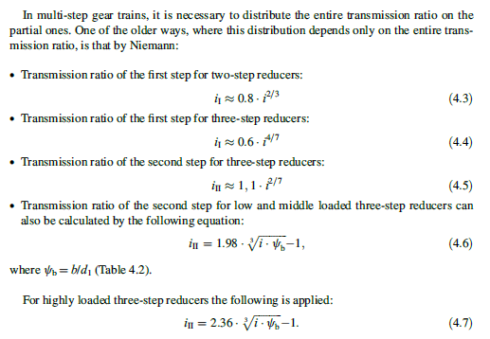
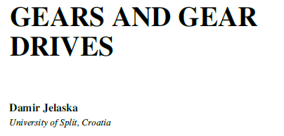
Escolha do número de estágios de um redutor
1 estágio | 2 estágios | 3 estágios
1 ≤ it ≤ 5 | 5 < it ≤ 15 | 15 < ≤ it ≤ 60

Planilha5
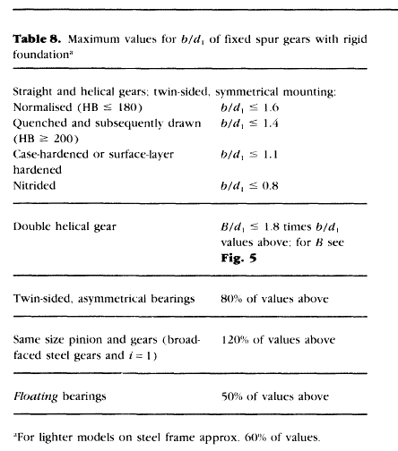
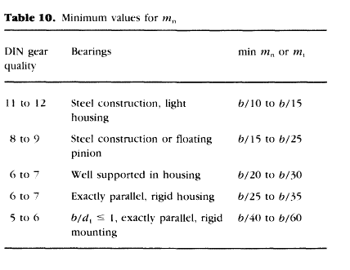


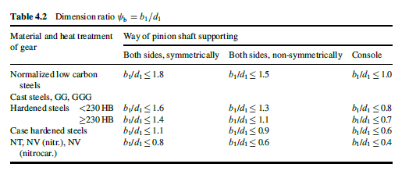

Planilha6
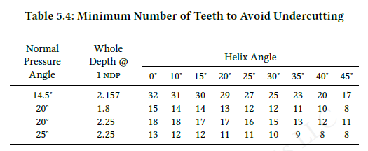


Planilha8
